表紙
容量市場システムマニュアル
ペナルティ要素情報管理
別冊
第2版

001
＜ペナルティ要素情報の照会＞

■ペナルティ要素情報一覧画面（ペナルティ要素情報の照会） | ■ペナルティ要素情報一覧画面_項目説明（ペナルティ要素情報の照会）
 |  | 項目No | 項目名 | 必須／ 任意 | 桁数 | 入力方法 | 表示・入力内容
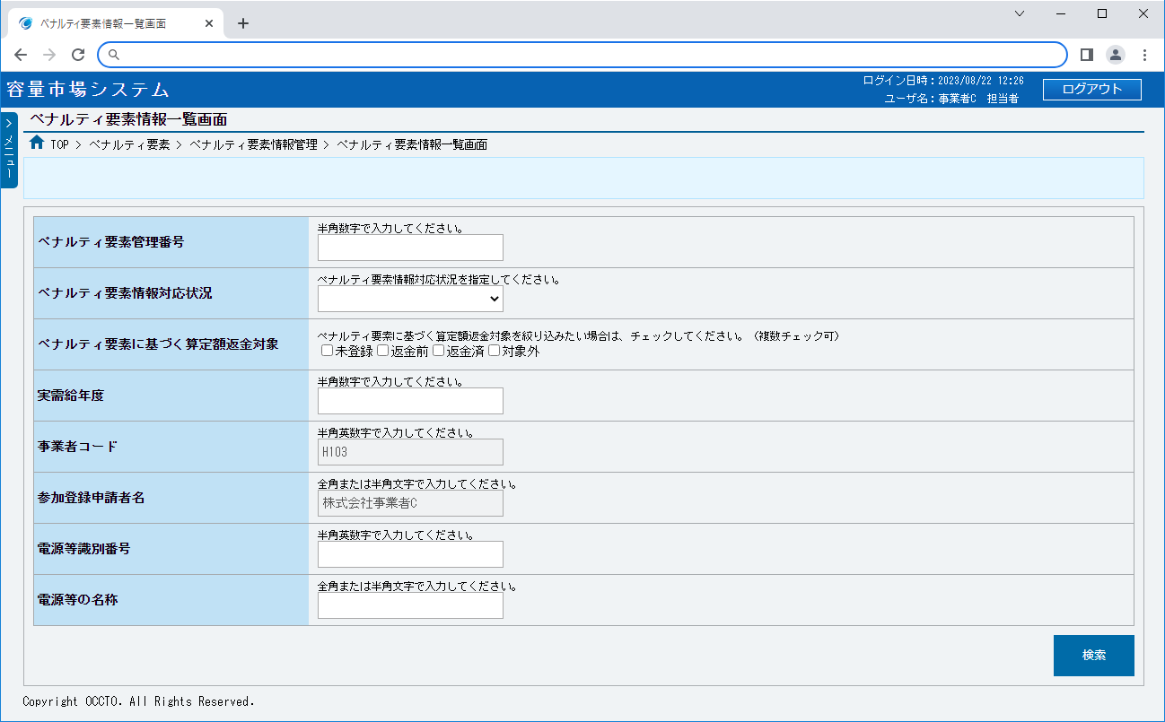
 |  | ペナルティ要素情報検索条件

 |  | ① | ペナルティ要素管理番号 | 任意 | 10 | 手入力 | 検索対象のペナルティ要素管理番号を入力してください。

 |  | ② | ペナルティ要素情報対応状況 | 任意 | － | リスト選択 | 検索対象のペナルティ要素情報対応状況を選択してください。

①
 |  | ③ | ペナルティ要素に基づく算定額返金対象 | 任意 | － | チェック ボックス | 検索対象のペナルティ要素に基づく算定額返金対象を絞り込む場合、チェックを入れてください。（複数選択可）

②
 |  | ④ | 実需給年度 | 任意 | 4 | 手入力 | 検索対象の実需給年度を入力してください。

③
 |  | ⑤ | 事業者コード | － | － | 非活性 | 自事業者コードが表示されます。

④
 |  | ⑥ | 参加登録申請者名 | － | － | 非活性 | 自参加登録申請者名が表示されます。
⑤
 |  | ⑦ | 電源等識別番号 | 任意 | 10 | 手入力 | 検索対象の電源等識別番号を入力してください。
⑥
 |  | ⑧ | 電源等の名称 | 任意 | 50 | 手入力 | 検索対象の電源等の名称を入力してください。
⑦
 |  | ⑨ | 検索 | － | － | ボタン押下 | 入力が完了した場合、クリックしてください。
⑧
⑨
 |  | ペナルティ要素情報一覧（ペナルティ要素情報の検索結果）

 |  | ⑩ | データ件数（上部） | － | － | 表示 | 検索結果・表示内容に応じて現在表示中のデータ件数（n-m件目）、データ全件数を表示します。

 |  | ⑪ | ページ遷移（上部） | － | － | リンク | 検索結果・表示内容に応じてページ遷移のリンクを表示します。 ページを遷移する場合、クリックしてください。

 |  | ⑫ | 全選択 | － | － | 非活性 | 事業者権限ではチェックを入れられません。
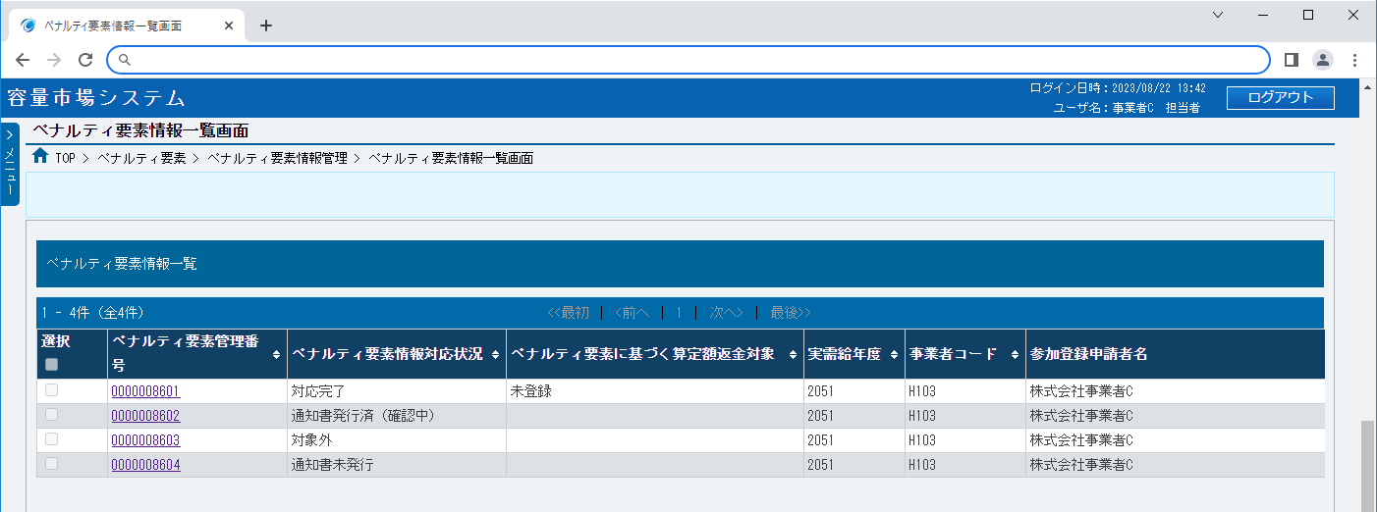
 |  | ⑬ | 選択 | － | － | 非活性 | 事業者権限ではチェックを入れられません。

 |  | ⑭ | ペナルティ要素情報管理番号 | － | － | リンク | 検索条件に該当したペナルティ要素情報のペナルティ要素情報管理番号が表示されます。 ペナルティ要素情報の詳細を確認する場合、クリックしてください。

 |  | ⑮ | ペナルティ要素情報対応状況 | － | － | 表示 | 検索条件に該当したペナルティ要素情報のペナルティ要素情報対応状況が表示されます。
⑩
⑪
 |  | ⑯ | ペナルティ要素に基づく算定額返金対象 | － | － | 表示 | 検索条件に該当したペナルティペナルティ要素に基づく算定額返金対象が表示されます。 ペナルティ要素情報対応状況が「対応完了」の場合のみ表示されます。
⑫
⑭
⑮
⑯
⑰
⑱
⑲

⑬
 |  | ⑰ | 実需給年度 | － | － | 表示 | 検索条件に該当したペナルティ要素情報の実需給年度が表示されます。

 |  | ⑱ | 事業者コード | － | － | 表示 | 検索条件に該当したペナルティ要素情報の事業者コードが表示されます。

 |  | ⑲ | 参加登録申請者名 | － | － | 表示 | 検索条件に該当したペナルティ要素情報の参加登録申請者名が表示されます。
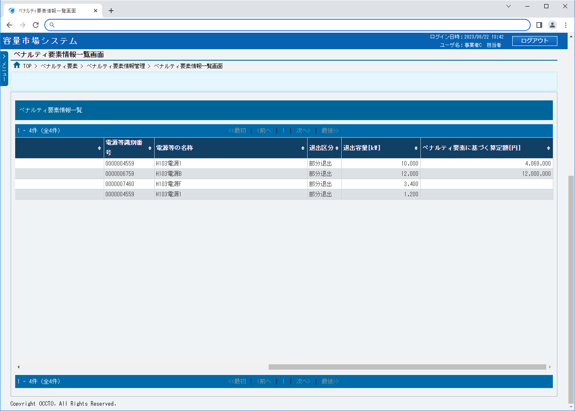
 |  | ⑳ | 電源等識別番号 | － | － | 表示 | 検索条件に該当したペナルティ要素情報の電源等識別番号が表示されます。

 |  | ㉑ | 電源等の名称 | － | － | 表示 | 検索条件に該当したペナルティ要素情報の電源等の名称が表示されます。

 |  | ㉒ | 退出区分 | － | － | 表示 | 検索条件に該当したペナルティ要素情報の退出区分が表示されます。

 |  | ㉓ | 退出容量[kW] | － | － | 表示 | 検索条件に該当したペナルティ要素情報の退出容量[kW]が表示されます。
⑳
㉑
㉒
㉓
㉔
 |  | ㉔ | ペナルティ要素に基づく算定額[円] | － | － | 表示 | 検索条件に該当したペナルティ要素情報のペナルティ要素に基づく算定額[円]が表示されます。

 |  | ㉕ | データ件数（下部） | － | － | 表示 | 検索結果・表示内容に応じて現在表示中のデータ件数（n-m件目）、データ全件数を表示します。

 |  | ㉖ | ページ遷移（下部） | － | － | リンク | 検索結果・表示内容に応じてページ遷移のリンクを表示します。 ページを遷移する場合、クリックしてください。

㉕
㉖

002
＜ペナルティ要素情報の登録＞

■ペナルティ要素情報登録画面 | ■ペナルティ要素情報登録画面_項目説明
 |  | 項目No | 項目名 | 必須／ 任意 | 桁数 | 入力方法 | 表示・入力内容
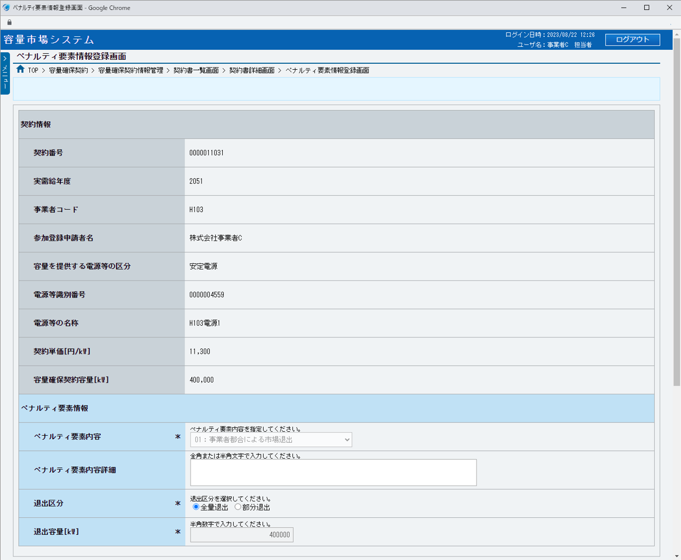
 |  | 契約情報

 |  | ① | 契約番号 | － | － | 表示 | 登録対象の契約番号が表示されます。

 |  | ② | 実需給年度 | － | － | 表示 | 登録対象の実需給年度が表示されます。

 |  | ③ | 事業者コード | － | － | 表示 | 登録対象の事業者コードが表示されます。
①
 |  | ④ | 参加登録申請者名 | － | － | 表示 | 登録対象の参加登録申請者名が表示されます。
②
③
 |  | ⑤ | 容量を提供する電源等の区分 | － | － | 表示 | 登録対象の容量を提供する電源等の区分が表示されます。

④
 |  | ⑥ | 電源等識別番号 | － | － | 表示 | 登録対象の電源等識別番号が表示されます。

⑤
 |  | ⑦ | 電源等の名称 | － | － | 表示 | 登録対象の電源等の名称が表示されます。
⑥
 |  | ⑧ | 契約単価[円/kW] | － | － | 表示 | 登録対象の契約単価が表示されます。
⑦
 |  | ⑨ | 容量確保契約容量[kW] | － | － | 表示 | 登録対象の容量確保契約容量が表示されます。
⑧
 |  | ペナルティ要素情報
⑨
 |  | ⑩ | ペナルティ要素内容 | 必須 | － | 非活性 | ペナルティ要素内容が表示されます。 事業者権限ではペナルティ要素内容を選択できません。

⑩
 |  | ⑪ | ペナルティ要素内容詳細 | 任意 | 100 | 手入力 | ペナルティ要素内容詳細を入力してください。

⑪
 |  | ⑫ | 退出区分 | 必須 | － | ラジオボタン | 退出区分を選択してください。

⑫
 |  | ⑬ | 退出容量[kW] | 必須 | 12 | 手入力 | 退出区分で部分退出を選択した場合に退出容量を入力してください。

⑬
 |  | 添付ファイル一覧

 |  | ⑭ | ファイル選択 | － | － | ボタン押下 | 添付ファイルを追加する場合、クリックしてください。
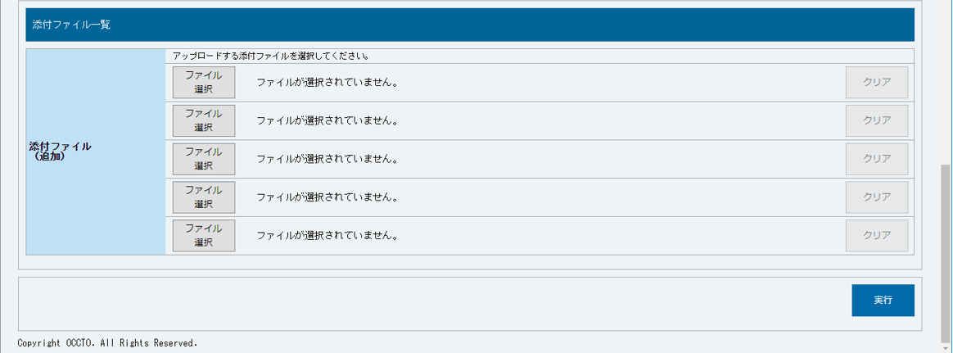
 |  | ⑮ | 選択ファイル名 | － | － | 表示 | 選択したファイル名が表示されます。
⑭
⑮
⑯
 |  | ⑯ | クリア | － | － | ボタン押下 | 追加した添付ファイルの選択を取消する場合、クリックしてください。

 |  | ボタン

 |  | ⑰ | 実行 | － | － | ボタン押下 | ペナルティ要素情報を登録する場合、クリックしてください。

⑰

003
＜ペナルティ要素情報の変更＞

■ペナルティ要素情報変更画面 | ■ペナルティ要素情報変更画面_項目説明
 |  | 項目No | 項目名 | 必須／ 任意 | 桁数 | 入力方法 | 表示・入力内容
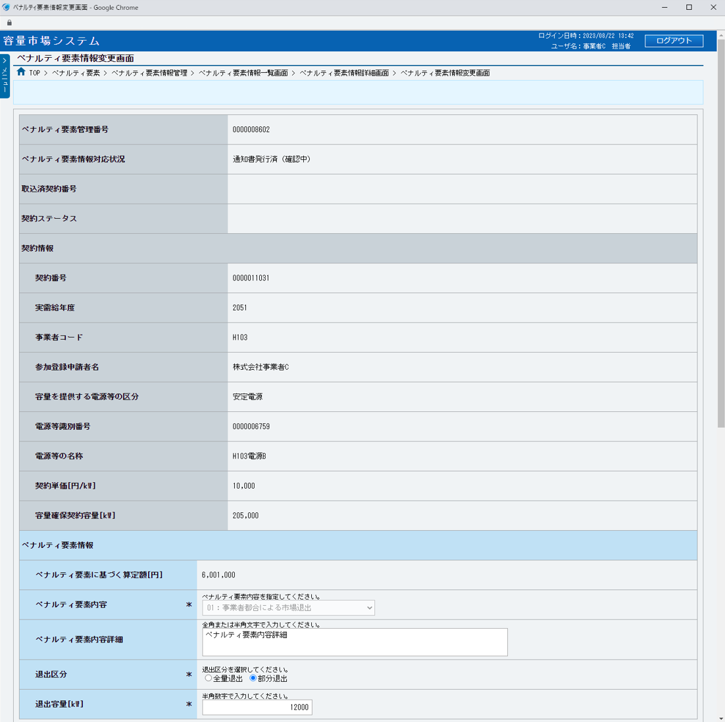
 |  | ① | ペナルティ要素管理番号 | － | － | 表示 | 変更対象のペナルティ要素管理番号が表示されます。

 |  | ② | ペナルティ要素情報対応状況 | － | － | 表示 | 変更対象のペナルティ要素情報対応状況が表示されます。

 |  | ③ | 取込済契約番号 | － | － | 表示 | 変更対象の取込済契約番号が表示されます。 ※変更契約書作成時に紐づけが行われます
①
 |  | ④ | 契約ステータス | － | － | 表示 | 変更対象の取込済契約番号の契約ステータスが表示されます。
②
 |  | 契約情報
③
 |  | ⑤ | 契約番号 | － | － | 表示 | 変更対象の契約番号が表示されます。
④
 |  | ⑥ | 実需給年度 | － | － | 表示 | 変更対象の実需給年度が表示されます。

⑤
 |  | ⑦ | 事業者コード | － | － | 表示 | 変更対象の事業者コードが表示されます。

⑥
 |  | ⑧ | 参加登録申請者名 | － | － | 表示 | 変更対象の参加登録申請者名が表示されます。
⑦
 |  | ⑨ | 容量を提供する電源等の区分 | － | － | 表示 | 変更対象の容量を提供する電源等の区分が表示されます。
⑧
 |  | ⑩ | 電源等識別番号 | － | － | 表示 | 変更対象の電源等識別番号が表示されます。
⑨
 |  | ⑪ | 電源等の名称 | － | － | 表示 | 変更対象の電源等の名称が表示されます。
⑩
⑪
 |  | ⑫ | 契約単価[円/kW] | － | － | 表示 | 変更対象の契約単価が表示されます。

⑫
 |  | ⑬ | 容量確保契約容量[kW] | － | － | 表示 | 変更対象の容量確保契約容量が表示されます。

⑬
 |  | ペナルティ要素情報

 |  | ⑭ | ペナルティ要素に基づく算定額[円] | － | － | 表示 | ペナルティ要素に基づく算定額が表示されます。（※１）
⑭
 |  | ⑮ | ペナルティ要素内容 | 必須 | － | 非活性 | ペナルティ要素内容が表示されます。 事業者権限ではペナルティ要素内容を選択できません。
⑮
 |  | ⑯ | ペナルティ要素内容詳細 | 任意 | 100 | 手入力 | ペナルティ要素内容詳細を入力してください。
⑯
 |  | ⑰ | 退出区分 | 必須 | － | ラジオボタン | 退出区分を選択してください。
⑰
 |  | ⑱ | 退出容量[kW] | 必須 | 12 | 手入力 | 退出区分で部分退出を選択した場合に退出容量を入力してください。
⑱
 |  | 添付ファイル一覧

 |  | ⑲ | ファイル選択 | － | － | ボタン押下 | 添付ファイルを追加する場合、クリックしてください。
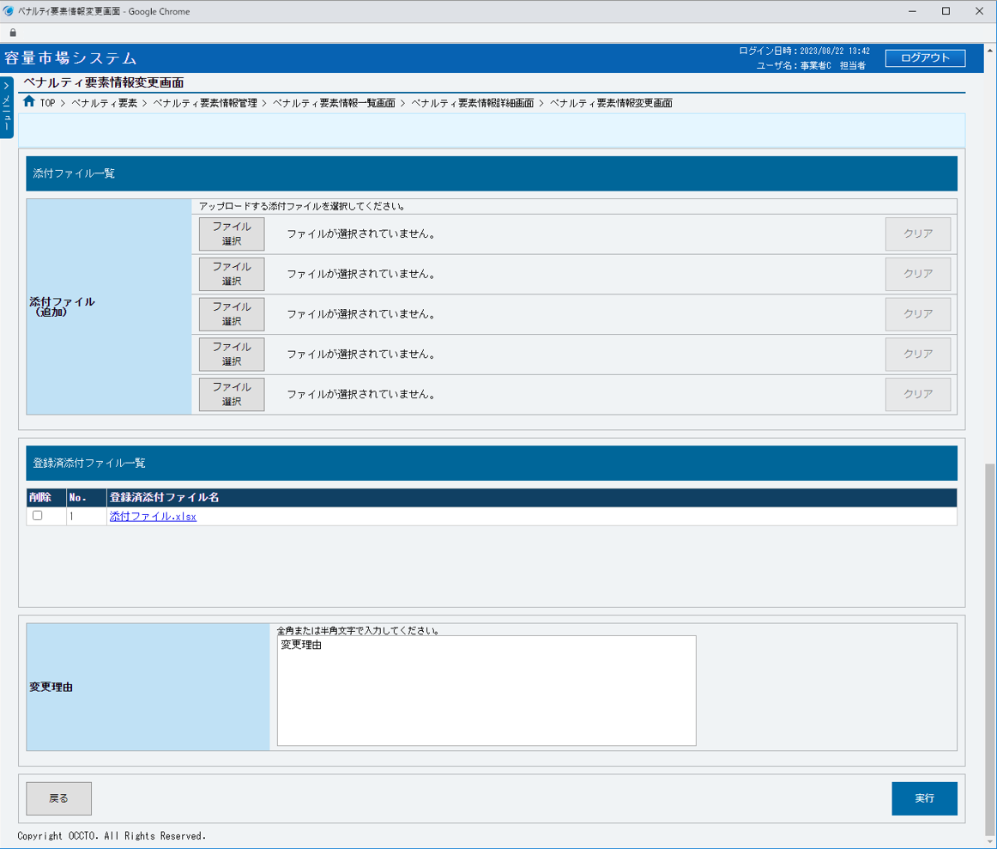
 |  | ⑳ | 選択ファイル名 | － | － | 表示 | 選択したファイル名が表示されます。

 |  | ㉑ | クリア | － | － | ボタン押下 | 追加した添付ファイルの選択を取消する場合、クリックしてください。

 |  | 登録済添付ファイル一覧

 |  | ㉒ | 削除 | － | － | チェックボックス | 登録済の添付ファイルを削除する場合、チェックを入れてください。

⑲
⑳
㉑
 |  | ㉓ | No. | － | － | 表示 | 登録済の添付ファイルの通し番号が表示されます。

 |  | ㉔ | 登録済添付ファイル名 | － | － | 表示 | 登録済添付ファイル名が表示されます。 添付ファイルを確認する場合、クリックし、ダウンロードしてください。

 |  | 変更理由

 |  | ㉕ | 変更理由 | 必須 | 400 | 手入力 | 変更理由を入力してください。

 |  | ボタン

㉒
㉓
㉔
 |  | ㉖ | 戻る | － | － | ボタン押下 | ペナルティ要素情報の変更をやめる場合、クリックしてください。

 |  | ㉗ | 実行 | － | － | ボタン押下 | ペナルティ要素情報を変更する場合、クリックしてください。

 |  | ※１：ペナルティ要素情報対応状況が「通知書発行済（確認中）」または「通知書発行済（請求要）」
 |  | または「通知書発行済（請求済）」以外の場合には、表示されません。

㉕

㉖
㉗

